信用交易
融资融券市场交易数据统计(2024-10-09)

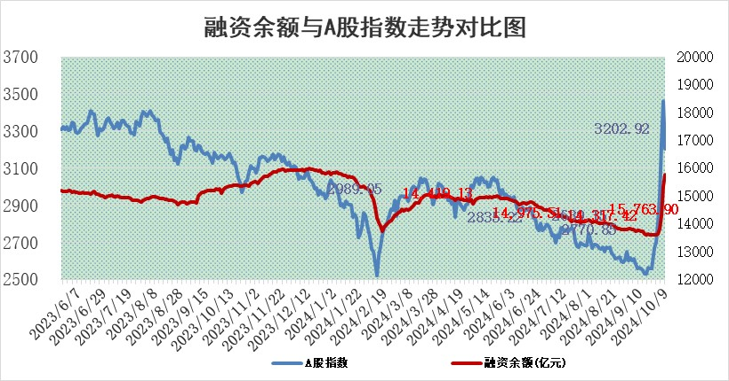
标的证券 | 融资融券余额（亿元） | 融资余额（亿元） | 融券余额（亿元） | 融资买入额（亿元） | 融资融券规模变化（亿元） | 融资余额增幅(‰) | 融券余额增幅(%)
统计数据 | 15,867.90 | 15,763.90 | 87.18 | 3,308.04 | 389.53 | 25.93 | -10.13

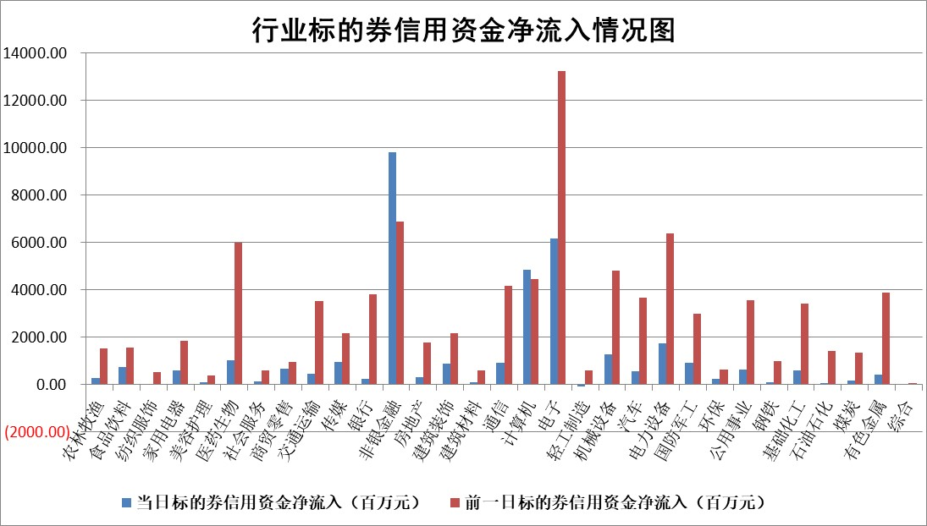

标的基金代码 | 标的基金简称 | 融资余额/市值(%) | 融资余额增幅(%) | 融资买入额/成交金额(%) | （融资余额净增额-融券余额净增额）/市值(‱) | 融券余额降幅(%) | ABS[（融资余额净增额-融券余额净增额）/市值净增额-1](%)
159902 | 华夏中小板ETF | 0.00 | 0.00 | 0.00 | 0.00 | 0.00 | 100.00
159915 | 易方达创业板ETF | 5.05 | 21.18 | 124898.43 | 88.26 | 11.17 | 107.65
159919 | 嘉实沪深300ETF | 0.65 | -14.06 | 4.36 | -10.13 | 39.87 | 98.95
159920 | 华夏恒生ETF | 30.81 | -0.36 | 18.93 | -11.05 | 5.09 | 98.37
159922 | 嘉实中证500ETF | 0.93 | 18.26 | 15.69 | 16.63 | 11.38 | 102.11
159925 | 南方沪深300ETF | 0.62 | -14.31 | 0.71 | -10.38 | 0.00 | 98.75
159928 | 消费ETF | 3.18 | -8.51 | 18.42 | -29.40 | 10.92 | 97.30
159934 | 易方达黄金ETF | 80.89 | -0.08 | 47.01 | -6.70 | 0.00 | 95.45
159939 | 全指信息技术ETF | 0.91 | 8.14 | 23.77 | 5.63 | 0.00 | 96.56
159940 | 全指金融地产ETF | 0.43 | -15.94 | 0.26 | -8.19 | 0.00 | 99.16
159995 | 半导体芯片ETF | 1.60 | -17.61 | 138.33 | -32.83 | 20.78 | 103.44
159997 | 天弘中证电子ETF | 1.89 | 8.92 | 3.43 | 15.48 | -1.85 | 93.65
159998 | 天弘中证计算机主题ETF | 0.73 | -15.83 | 0.15 | -13.72 | 0.00 | 180.85
510050 | 华夏上证50ETF | 2.74 | 0.10 | 200.21 | 0.60 | 15.07 | 100.07
510180 | 华安上证180ETF | 0.44 | -0.91 | 0.64 | -0.30 | 21.40 | 99.96
510880 | 华泰柏瑞红利ETF | 0.81 | 19.97 | 1.73 | 13.58 | 7.52 | 101.38
510900 | 易方达恒生H股ETF | 36.47 | 0.27 | 86.85 | 9.66 | 0.00 | 101.18
511010 | 5年期国债ETF | 2.38 | 0.41 | 0.07 | 0.98 | 0.00 | 100.88
511380 | 可转债及可交换债券ETF | 1.19 | -1.85 | 2.67 | -2.24 | 0.00 | 98.88
512000 | 全指证券ETF | 6.58 | -6.67 | 37.88 | -45.88 | 41.45 | 94.09
512010 | 沪深300医药卫生ETF | 5.93 | 1.28 | 34.84 | 7.69 | 8.95 | 100.84
512070 | 沪深300非银ETF | 2.84 | -6.21 | 911.54 | -18.43 | 67.34 | 98.16
512400 | 南方中证申万有色金属ETF | 4.12 | 17.19 | 0.94 | 61.51 | 7.68 | 104.58
512580 | 广发中证环保产业ETF | 0.89 | -3.63 | 0.10 | -3.36 | 0.00 | 99.68
512660 | 国泰中证军工ETF | 3.51 | 15.09 | 25.95 | 46.12 | 17.19 | 109.63
512800 | 华宝中证银行ETF | 11.90 | 2.01 | 0.58 | 26.27 | 13.55 | 102.81
512980 | 广发中证传媒ETF | 2.25 | 19.69 | 434.07 | 37.22 | 56.36 | 102.79
515030 | 华夏中证新能源汽车ETF | 2.06 | 3.64 | 7.56 | 8.99 | 46.37 | 101.39
515050 | 华夏中证5G通信主题ETF | 0.93 | 0.72 | 5.69 | 0.66 | 3.59 | 100.12
515070 | 华夏中证人工智能ETF | 2.69 | 0.18 | 14.16 | 0.49 | 0.00 | 99.92
标的股票比较指标 |  | 融资余额/流通A股市值(%) | 融资余额增幅(%) | 融资买入额/成交金额(%) | （融资余额净增额-融券余额净增额）/流通A股市值(‱) | 融券余额降幅(%) | ABS[（融资余额净增额-融券余额净增额）/流通A股市值净增额-1](%)
前十名标的个股 |  | 保力新 | 新泉股份 | 天承科技 | 思林杰 | 振东制药 | 大智慧
 |  | 亿利洁能 | 五矿资本 | 红日药业 | 五矿资本 | 复旦张江 | 景嘉微
 |  | 江苏阳光 | 思林杰 | 星球石墨 | 赢时胜 | 易瑞生物 | 海格通信
 |  | 中南建设 | 英方软件 | 鲁泰A | 英方软件 | 梅雁吉祥 | 南大光电
 |  | 仁东控股 | 银之杰 | 一汽富维 | 天承科技 | 万盛股份 | 爱柯迪
 |  | 骏成科技 | 捷捷微电 | 武商集团 | 海森药业 | 格科微 | 安路科技
 |  | 雅博股份 | 赢时胜 | 同益中 | 通宇通讯 | 中科蓝讯 | 思林杰
 |  | 泰山石油 | 华峰超纤 | 通宇通讯 | 中海达 | 上海电气 | 同花顺
 |  | 纽泰格 | 新相微 | 海森药业 | 华峰超纤 | 联瑞新材 | 东睦股份
 |  | 福星股份 | 深水规院 | 五矿资本 | 法本信息 | 北方长龙 | 信安世纪
后十名标的个股 |  | 凯撒文化 | 盛科通信 | 科源制药 | 司南导航 | 我爱我家 | 容大感光
 |  | 惠程科技 | 司南导航 | 电投产融 | 菲菱科思 | 上海贝岭 | 晶方科技
 |  | 广汇汽车 | 纵横股份 | 富乐德 | 品渥食品 | 广西广电 | 科蓝软件
 |  | 海印股份 | 顾家家居 | 国泰君安 | 雅创电子 | 卓朗科技 | 川金诺
 |  | 盛屯矿业 | 品渥食品 | 海通证券 | 华丰科技 | 岩石股份 | 东方财富
 |  | 江苏舜天 | 微电生理 | 远达环保 | 辰奕智能 | 新强联 | 宇环数控
 |  | 威创股份 | 欧派家居 | 凯撒文化 | 道森股份 | 华能国际 | 拉卡拉
 |  | 广电网络 | 纳芯微 | 惠程科技 | 蓝盾光电 | 英集芯 | 佰维存储
 |  | 东旭光电 | 华茂股份 | 广汇汽车 | 华研精机 | 航天发展 | 华海诚科
 |  | 东旭蓝天 | 中科飞测 | 海印股份 | 致远互联 | 深圳机场 | 双乐股份
说明：1.以上普通交易数据和信用交易数据皆以交易日收盘后数据为基准；2.上述标的证券总数据只计算标的证券市场总数据，不包括从标的证券中调出去标的证券数据，所以与交易所公布的总值略有不同； 3.上述行业采用申万一级行业分类；4.以上标的基金和标的个股中比较的6个指标值中：前5个（从左至右）为正向指标，值越大排名越靠前；第6个为逆向指标，值越小，排名越靠前；5.第6个指标中ABS[]表示求绝对值，其主要用于考量信用资金相对净流入对股价相对净变化的贡献程度；6.数据来源：wind，交易所。

 |  |  |  | 证券代码 | 新增融资余额 | 融资买入额 | 融资买入增幅前10
 |  | 1 | 西部建设 | 002302 | 80643953 | 177472374 | 41%
 |  | 2 | 天键股份 | 301383 | 27855096 | 56831811 | 39%
 |  | 3 | 井松智能 | 688251 | 7040854 | 13763946 | 27%
 |  | 4 | 国电电力 | 600795 | 116116226 | 151740647 | 23%
 |  | 5 | 华立科技 | 301011 | 9342856 | 31199107 | 23%
 |  | 6 | 捷邦科技 | 301326 | 9066090 | 22350547 | 22%
 |  | 7 | 海利尔 | 603639 | 19864834 | 35520613 | 20%
 |  | 8 | 华研精机 | 301138 | 7597460 | 13339451 | 16%
 |  | 9 | 鹏辉能源 | 300438 | 83773067 | 304558811 | 16%
 |  | 10 | 建科股份 | 301115 | 7106455 | 29879412 | 15%

